PRESENTATION
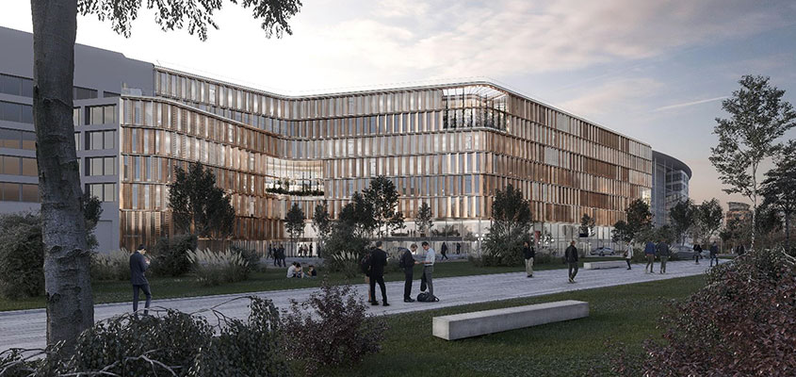
 | LE TOUZET

FICHE D'INFORMATIONS
DOMAINE FONCTIONNEL : | B.2 DOMAINE TERTIAIRE ET COMMERCIAL
Sous domaine : | B.21 BUREAUX
N° affaire BDU : | BAMC 147
Référent affaire : | Laurent RAMI
Département : | PRIVE

NOM DE L'OPERATION |  |  |  |  |  |  |  |  |  |  | TABLEAUX DE SURFACE & AUTRES
LE TOUZET

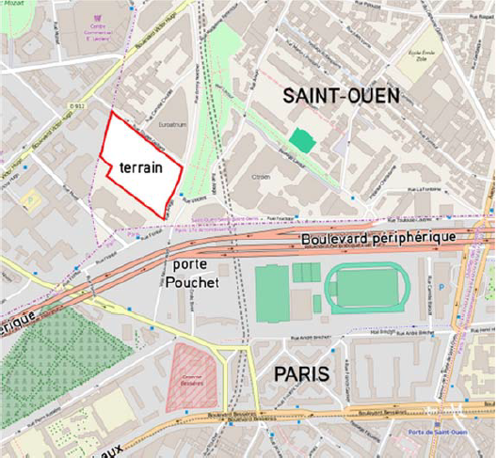 |  |  |  | 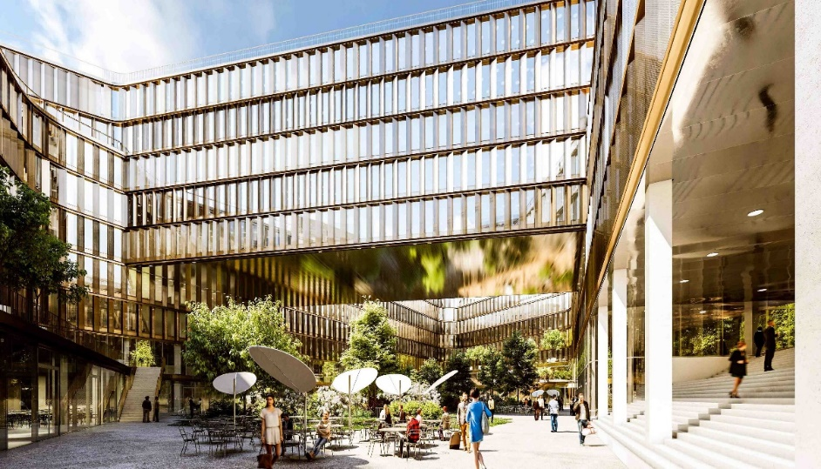 |  |  | 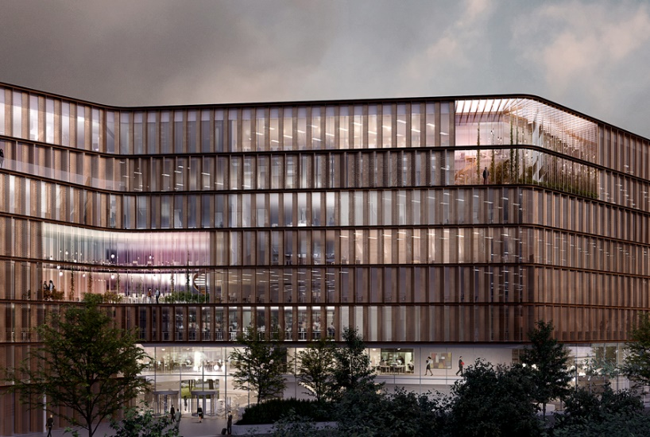 |  |  | 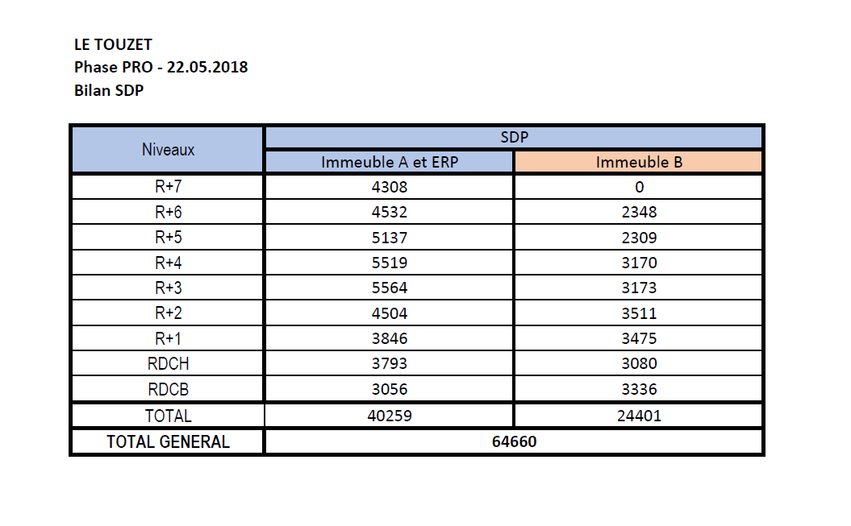

CARACTERISTIQUES GENERALES |  |  |  |  | CARACTERISTIQUES COMPLEMENTAIRES

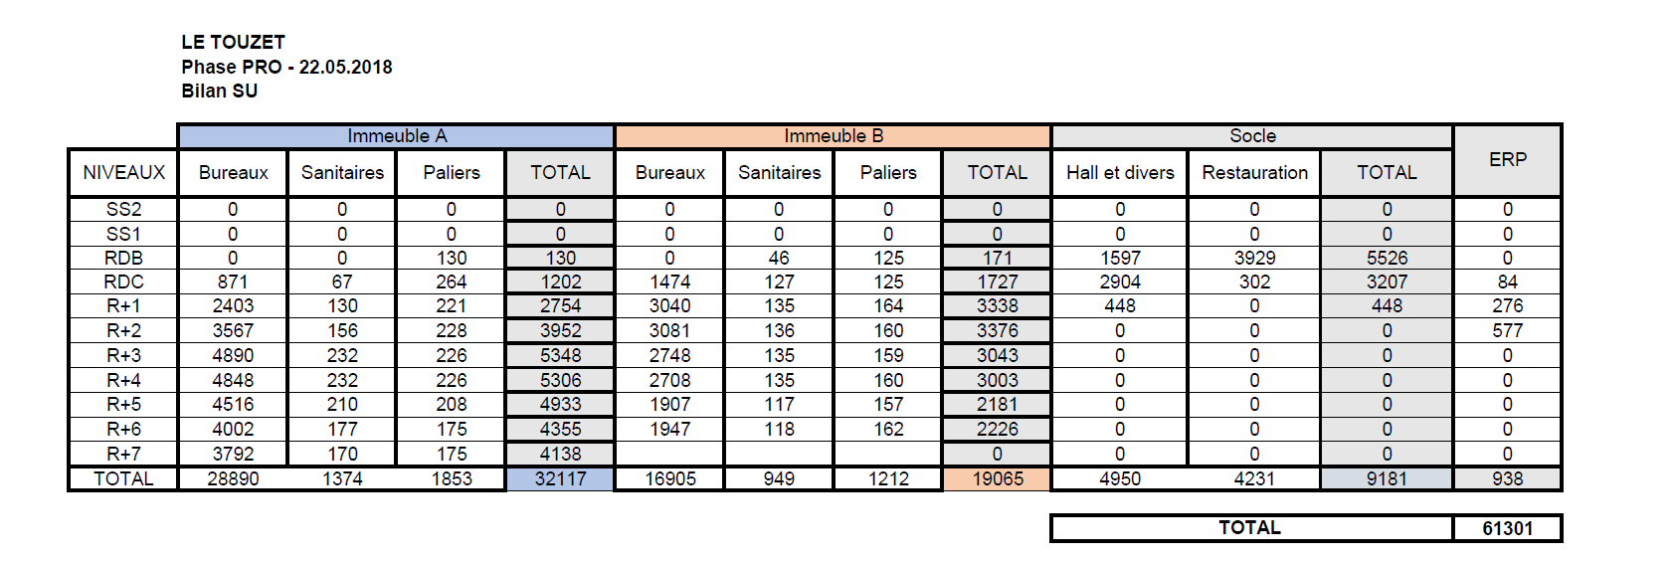
 | Nombre de niveaux Infra : | 4 |  |  |  | Maître d'ouvrage / Maître d'ouvrage délégué : | SCI Vendôme AXA REIM France / VINCI Immobilier
 | Nombre de niveaux Super : | BATIMENT A : 7 | BATIMENT B : 6 |  |  | Architecte : | CHARTIER DALIX
 | Nature de l'opération : | ENTREPRISE GENERALE |  |  |  | Entreprise(s) : | VINCI (BATEG)
 | Localisation géographique : | 7-11, Rue Touzet-Gaillard, Saint Ouen (93) |  |  |  | Dossiers présentés à l'ACT : | BOUYGUES, VINCI, EIFFAGE
 | Montant HT des travaux (sans Frais EG / Macro Lots) : | 139,473,189 € | hors options |  |  | Délai des travaux : | 28 Mois
 | Montant HT des travaux (Frais EG / Macro Lots cis.) : | 145,113,526 € | hors options
 | Travaux Supplémentaires (TS) :

PRISE EN COMPTE DE LA CONJECTURE ECONOMIQUE |  |  |  |  | DONEES DE BASE POUR L'ELABORATION DE LA FICHE |  |  | APPROXIMATIONS & IMPRECISIONS NOTABLES

 | Mois | BT01 | Variat. |  |  | Date d'établissement de la fiche : | Mar-19
Indice de référence : | Jul-18 | 109.2 | 0.998 |  |  | Source des données : | Marché
Actualisation : | May-18 | 109 |  |  |  | Indice de confiance : | 3

SURFACES DE REFERENCE |  |  |  |  | CERTIFICATIONS / LABELS ENVIRONNEMENTAUX |  |  | COMMENTAIRES
 |  |  |  |  |  |  |  | Niveau / Degré | Référentiel
MOIS | 28 | u |  |  | Certification HQE |  |  | Niveau Exceptionnel | Référentiel « NF Démarche HQE – Bâtiment tertiaire – Construction neuve » Version Millésime 2015
SDP | 64,660 | m² |  |  | Certification BREEAM |  |  | Niveau Excellent | Référentiel « BREEAM International New Construction 2016 »
EMPRISE BATIMENT | 13,809 | m² |  |  | WELL Building Standard |  |  | Silver | Référentiel WELL v1 « Core and Shell »
SHOB INFRA | 20,998 | m² |  |  | Label WiredScore |  |  | Gold
SHOB SUPER | 69,132 | m² |  |  | Label Effinergie+ |  |  |  | Besoins du bâtiment : Bbio < Bbiomax-20%
SHOB | 90,130 | m² |  |  |  |  |  |  | Consommations du bâtiment RT2012 -40%i |  | BUREAUX D'ETUDE
PAROIS PERIMETRIQUES | 8,155 | m²
FACADE VITREE | 23,451 | m² |  |  |  |  |  |  |  |  | CHEF DE PROJET EGIS : | Mme. DEBIBIKOFF
FACADE PLEINE | 4,113 | m²
FACADE TOTALE | 27,564 | m² |  |  |  |  |  |  |  |  |  | BET
UTILE | 61,750 | m² |  |  |  |  |  |  |  |  | ECONOMIE | EGIS
SURFACE ETANCHEE | 14,500 | m² |  |  |  |  |  |  |  |  | BIM | EGIS
PLACES PARKING | 729 | u |  |  |  |  |  |  |  |  | AMO | GREENAFFAIR, E-NERGY, QUADRIM
ASC | 31 | u |  |  |  |  |  |  |  |  | STRUCTURE | KEPHREN INGENIERIE
AME SURFACE NON ETANCHEE | 4,153 | m² |  |  |  |  |  |  |  |  | FACADE | BOLLINGER + GROHMANN
DECOREE | 11,200 | m² |  |  |  |  |  |  |  |  | FLUIDES | INEX
 |  |  |  |  |  |  |  |  |  |  | ACOUSTIQUE | META ACOUSTIQUE
 |  |  |  |  |  |  |  |  |  |  | RESTAURATION & SERVICES | CONVERGENCE
 |  |  |  |  |  |  |  |  |  |  | ASCENSEURS | A9C
RATIOS POUR L'ENSEMBLE DE L'OPERATION € HT / m² |  |  |  |  | RENDEMENTS SURFACES |  |  | COMMENTAIRES
 | RATIOS GLOBAUX - AVEC FRAIS EG / MACRO LOTS | RATIOS GLOBAUX - SANS FRAIS EG / MACRO LOTS
Ratio €HT / m² SDP : | 2,244 € | 2,157 € |  |  | Rendement SHOB/SDP : | 1.39
Ratio €HT / m² SHOB : | 1,610 € | 1,547 € |  |  | Rendement EMPRISE/SDP : | 0.21
Ratio €HT / m² FACADE TOTALE : | 5,265 € | 5,060 € |  |  | Rendement FACADE TOTALE/SDP : | 0.43
Ratio €HT / m² DECO : | 12,957 € | 12,453 € |  |  | Rendement FACADE VITREE/FACADE TOTALE : | 0.85
 |  |  |  |  | Rendement FACADE PLEINE/FACADE TOTALE : | 0.15
 |  |  |  |  | Rendement UTILE / SDP : | 0.95
 |  |  |  |  | Rendemement SURFACE ETANCHEE / SDP : | 0.22
INFORMATIONS DIVERSES |  |  |  |  | Rendement DECO/SDP : | 0.17

 | Album Photo : | ICI
 | Lien Marché : | ICI
 | Statut de la Fiche : | COMPLETE |  |  | CARACTERISTIQUES DU PLATEAU DE BUREAU
 | Renseignement OC2 : | NON |  |  | LARGEUR |  |  |  | m
 |  |  |  |  | LINEAIRE (EXPOSITION FACADE) |  |  |  | m

ELEMENTS SIGNIFICATIFS
ELEMENTS CARACTERISTIQUES A NOTER :

LIMITES DE LA FICHE RATIO :

GRAPHE
REPARTITION DES COUTS DES TRAVAUX - AVEC FRAIS EG/MACRO LOTS | REPARTITION DES COUTS DES TRAVAUX - SANS FRAIS EG/MACRO LOTS

A / Sous Total Installations de Chantier (Hors GO) & Frais EG | 6%
B/ Sous Total Travaux Preparatoires | 1%
C/ Sous total Structure | 29%
D/ Sous total Façades | 17%
E/ Sous total Couverture / Etanchéité | 2%
F/ Sous total CEA | 14%
G/ Sous total CVCD | 12%
H/ Sous total Plomberie | 2%
I/ Sous total CFO | 5%
J/ Sous total CFA | 3%
K/ Sous total Aménagements Extérieurs | 1%
L/ Sous total Ascenseurs | 1%
M/ Sous total Equipements Spécifiques | 5%
Installations de Chantier | 3238642 €
B/ Sous Total Travaux Preparatoires | 1055000 €
C/ Sous total Structure | 44952007 €
D/ Sous total Façades | 24760926 €
E/ Sous total Couverture / Etanchéité | 3065219 €
F/ Sous total CEA | 19978215 €
G/ Sous total CVCD | 18120900 €
H/ Sous total Plomberie | 3344200 €
I/ Sous total CFO | 7337600 €
J/ Sous total CFA | 3855701 €
K/ Sous total Aménagements Extérieurs | 1180219 €
L/ Sous total Ascenseurs | 2001366 €
M/ Sous total Equipements Spécifiques | 6583194 €

